GRÁFICA 4
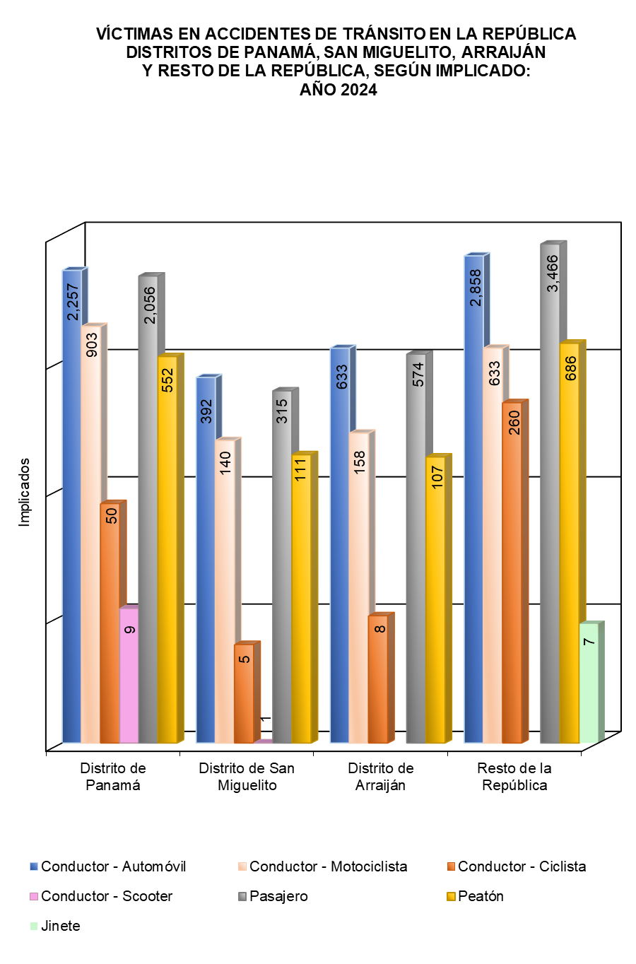
VÍCTIMAS EN ACCIDENTES DE TRÁNSITO EN LA REPÚBLICA DISTRITOS DE PANAMÁ, SAN MIGUELITO, ARRAIJÁN Y RESTO DE LA REPÚBLICA, SEGÚN IMPLICADO: AÑO 2024
 | 1 | 1 | 1 | 1 | 1 | 1 | 1

